Hoja1
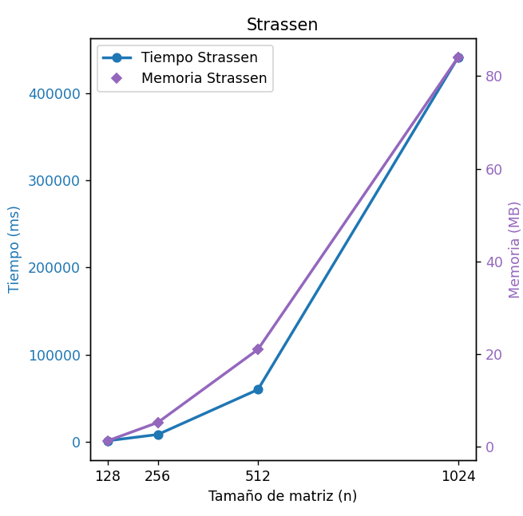
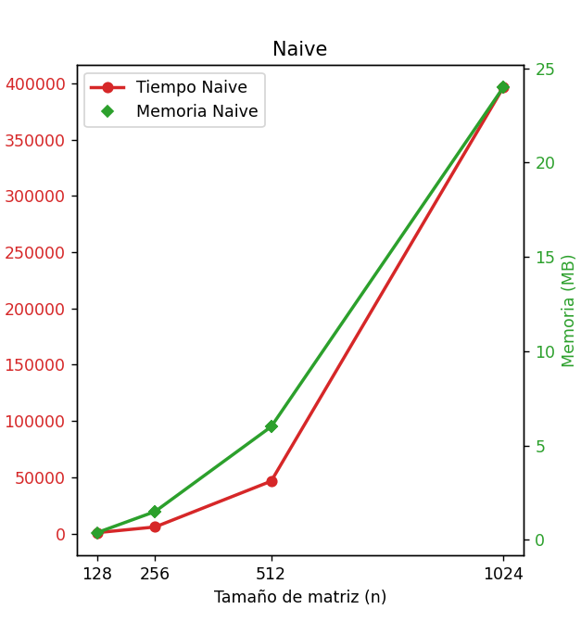
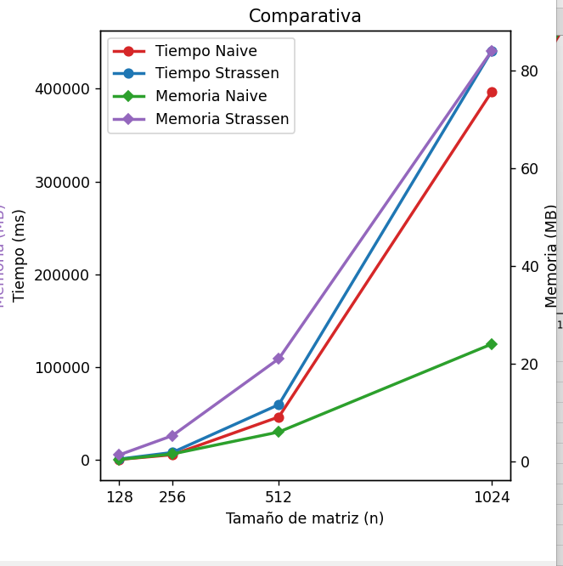
Algoritmo | Lenguaje | Memoria(mb) | tiempo (ms) | tamaño (n) | Algoritmo | Lenguaje | Memoria(mb) | tiempo (ms) | tamaño (n)
Strassen | Python | 1.312 | 1180 | 128 | Naive | Python | 0.38 | 770 | 128
Strassen | Python | 5.25 | 8320 | 256 | Naive | Python | 1.5 | 5826 | 256
Strassen | Python | 21 | 59830 | 512 | Naive | Python | 6 | 46540 | 512
Strassen | Python | 84 | 440634 | 1024 | Naive | Python | 24 | 396615 | 1024

